使用说明
使用说明：

1、 | Excel 2016 以上版本可以使用，Excel 2010 & 2013 需要安装 Power Query 插件
2、 | 安装插件请百度，或者参考视频，复制右侧链接到浏览器中打开 | https://study.163.com/course/courseLearn.htm?courseId=1006124026&share=2&shareId=400000000562051#/learn/video?lessonId=1053632669&courseId=1006124026
3、Power 准备好后，首次使用按以下步骤设置（由于本工作簿被锁定，任意打开一个新的工作簿，按下图设置）

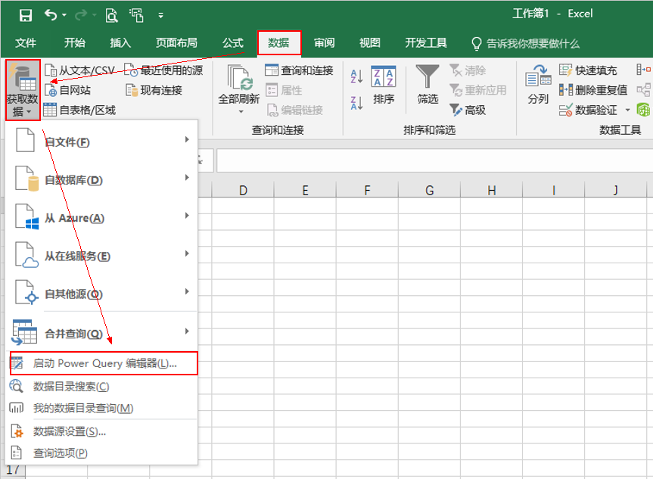
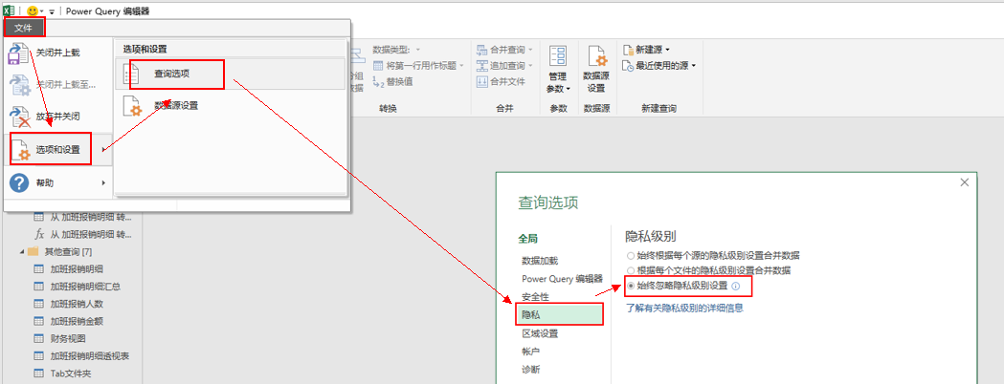

 | 2010 & 2013 版安装后，在 Power Query选项卡中设置

